PDF
内容列表 |  |  |  |  |  |  |  |  |  | 级别

 | 1、编译dev代码需要知识点、强制签名删除、友元程序集、GAC、程序集强签名、友元程序集 |  |  |  |  |  |  |  |  | 2

 | 2、PDF格式解析/目前问题不支持中文字体、乱码 |  |  |  |  |  |  |  |  | 3

 | 3、使用ItextSharp 生成PDf验证 |  |  |  |  |  |  |  |  | 1 | 2019-03-19

 | public rectangle( float llx, float lly, float urx, float ury); llx 为left ，lly 为bottom,urx 为right，ury 为top 其中：width=right - left heigth = top - bototom 坐标原点为：左下角

 | 结构分解：与矢量图结构类似： |  |  | 页面 | 元数据 | 字体 | 资源

 |  |  |  |  |  | 页面内容，使用一系列操作符进行描述，用于在单个页面上放置文本和图形。

 |  |  |  |  |  | 文件结构，包括标题，尾部和交叉引用表，帮助程序找到并读取文件的内容。

 |  |  |  |  |  | 数据进行压缩处理

 |  | 头信息前两行： |  | 第一行：版本信息 |  | 二行：一些不可打印的字符已添加到PDF标题中 - 这确保文件被识别为二​​进制（而不是文本），例如，通过FTP等文件传输程序

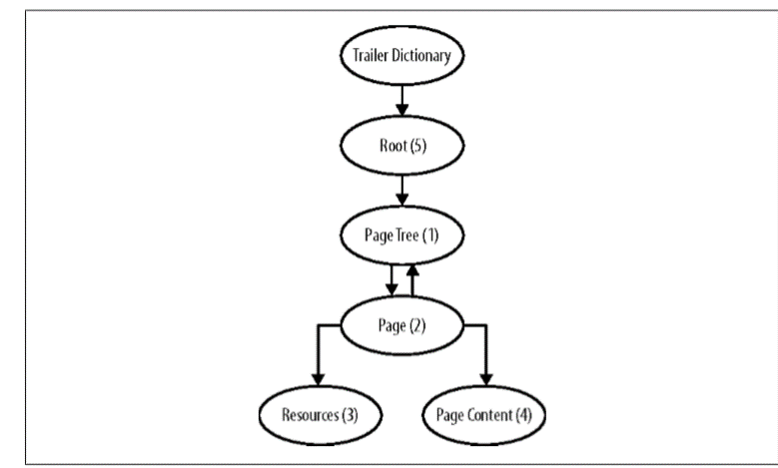
PDF Explained: |  |  | 结构说明
 |  | 1、头信息:

 |  | 2、对象

 |  | 3、页对象信息 、

 |  | 4、内容对象信息

 |  | 5、字体对象信息

 |  | 6、绘制对象信息

 |  | 7、目录、索引表、对象偏移量

 |  | 8、文件结束符 %%EOF

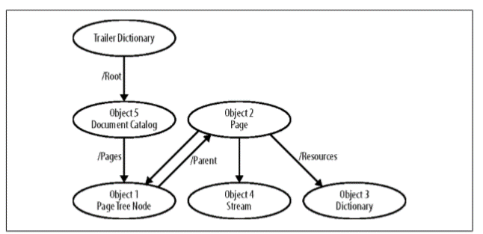
PDF Explained: |  |  | 2、文件结构说明 |  | PDF文件的四个主要部分的布局和内容，以及构成每个部分的对象的语法

 |  |  | 1。标题，给出PDF版本号。
 |  |  | 2.包含页面，图形内容和大部分辅助信息的正文，全部编码为一系列对象。
 |  |  | 3.交叉引用表，列出文件中每个对象的位置，以便于随机访问。 |  |  |  |  |  | 含有对象偏移量
 |  |  | 4.包括预告片字典的预告片，它有助于定位文件的每个部分并列出可以在不处理整个文件的情况下读取的各种元数据。

 |  |  | PDF文件中的每个对象都有一个对象编号和一个世代编号。

 |  |  | 词汇约定 | PDF文件是8位字节的序列。
 |  |  |  |  |  | 一些通用规则适用于文件的主体，并且经常适用于PDF文件中的各种其他语言。
 |  |  |  |  |  | 有三种字符：常规字符，空白字符和分隔符。
 |  |  |  |  |  | 字符代码含义0 Null 9 Tab 10换行12进纸13回车32空格
 |  |  |  |  |  | 分隔符是（）<> [] {} /％，用于定义数组，字典等。
 |  |  |  |  |  | 所有其他字符都是常规字符，没有特殊含义。

 |  |  | 对象PDF支持五种基本对象：
 |  |  | •整数和实数，例如42和3.1415。
 |  |  | •字符串，括在括号中，并有各种编码。
 |  |  | 例如（The Quick Brown Fox）。
 |  |  | •名称，用于词典中的键，以及无数其他用途。
 |  |  | 它们带有/，例如/ Blue。
 |  |  | •布尔值，由关键字true和false表示。
 |  |  | •null对象，由关键字null表示。
 |  |  | 和三个复合对象：•数组，包含其他对象的有序集合，如[1 0 0 0]。
 |  |  | •字典，由无序的对集合组成，将名称映射到对象。
 |  |  | 例如，<< / Contents 4 0 R / Resources 5 0 R >>，它将/ te tnts映射到间接引用4 0 R和/ Resources到间接引用5 0 R.•Streams，它们一起保存二进制数据 使用描述数据属性的字典，例如其长度和任何压缩参数。
 |  |  | 流用于存储图像，字体等。

 |  |  | 字符序列含义\ n换行\ r回车\ t水平标签\ b退格\ f换页\ ddd三个八进制数字的字符代码

 |  |  | 名称在整个PDF中使用，作为字典的键和定义各种多值对象，其中使用整数枚举它们将是不直观的。
 |  |  | 正斜杠引入了一个名称。
 |  |  | 例如：/ French /字符是名称的一部分 - 事实上，/它本身就是一个有效的名称。
 |  |  | 名称可能不包含空格或分隔符，但是名称需要与具有这些字符的某个外部名称（例如，空格）对应，我们可以使用哈希符号后跟两个十进制数字：/ Websafe＃20Dark＃20Green 代表名称/ Websafe Dark Green，因为在ASCII中，十六进制20是空格的代码。
 |  |  | 名称区分大小写（/法语和/法语不同）。

 |  |  | 数组【】 |  | 字典<<>>

 |  |  | 所有流必须是间接对象。
 |  |  | 流几乎总是使用各种机制进行压缩，如表3-3所示。 |  |  |  |  | 方法名称说明/ ASCIIHexDecode为压缩数据中的每对十六进制数字生成一个字节的未压缩数据。 >表示数据结束。 空格被忽略。 这个过滤器和/ ASCII85Decode旨在将数据减少到7位 - / ASCII85Decode更复杂，但更紧凑。 / ASCII85Decode这个7位编码使用可打印的字符！ 通过你和z。 序列〜>表示数据结束。 / LZWDecode实现Lempel-Ziv-Welch压缩，由TIFF图像格式使用。 / FlateDecode Flate压缩，由开源zlib库使用。 在RFC 1950中定义。/ LZWDecode和/ FlateDecode都可以在流字典中具有预测变量，它定义数据的后处理以反转在压缩时完成的预处理。 / RunLengthDecode一个简单的基于字节的游程压缩器。 / CCITTFaxDecode实现传真机使用的第3组和第4组编码。 适用于单色（1bpp）图像，不适用于一般数据。 / JBIG2Decode适用于/ CCITTFaxDecode的各种数据的更现代，更好的压缩机制，但也适用于灰度和彩色图像和一般数据。 实现JBIG2压缩方法。 / DCTDecode JPEG有损压缩。 整个JPEG文件可以放在这里，包含所有标题。 / JPXDecode JPEG2000有损和无损压缩。 仅限于JPX基准功能集，但有一些例外。

 |  |  | 增量更新增量更新允许通过在文件末尾附加修改来更新文件，因此不需要再次写入整个文件（对于大文件，可能需要很长时间）。

 | 读取过程： |  | 如何读取PDF文件要读取PDF文件，将其从一系列平坦的字节转换为内存中对象的图形，通常可能会发生以下步骤：1。从文件开头读取PDF标题，检查 这确实是一个PDF文档并检索其版本号。
 |  |  | 2.现在通过从文件末尾向后搜索找到文件结束标记。
 |  |  | 现在可以读取预告片字典，并检索交叉引用表的开头的字节偏移量。
 |  |  | 3.现在可以读取交叉引用表。
 |  |  | 我们现在知道文件中每个对象的位置。
 |  |  | 4.在此阶段，可以读取和解析所有对象，或者我们可以离开此过程直到实际需要每个对象，并按需读取它。
 |  |  | 5.我们现在可以使用数据，提取页面，解析图形内容，提取元数据等。
 |  |  | 这不是详尽的描述，因为存在许多可能的复杂性（加密，线性化，对象和交叉引用流）。
 |  |  | psuedocode中给出的以下递归数据结构可以包含PDF对象。

 | 写入过程： |  | 如何编写PDF文件将PDF文档写入文件中的一系列字节要比阅读它简单得多 - 我们不需要支持所有PDF格式，只需要支持我们打算使用的子集。
 |  |  | 编写PDF文件的速度非常快，因为它只是将对象图展平为一系列字节。
 |  |  | 1.输出标题。
 |  |  | 2.删除PDF中任何其他对象未引用的任何对象。
 |  |  | 这避免了编写不再需要的对象。
 |  |  | 3.重新编号对象，使它们从1到n运行，其中n是文件中的对象数。
 |  |  | 4.逐个输出对象，从对象编号1开始，记录交叉引用表的每个字节偏移量。
 |  |  | 5.编写交叉引用表。
 |  |  | 6.编写预告片，预告片字典和文件结束标记
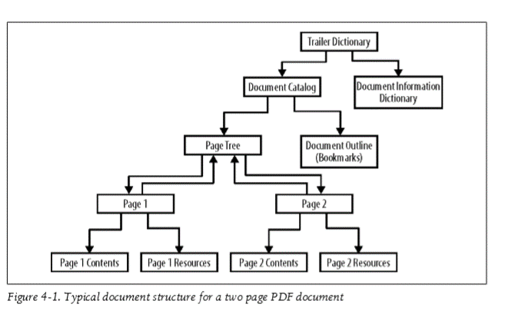
PDF Explained: |  |  | 3、文档结构说明 |  | 图4-1显示了典型文档的逻辑结构。

 |  |  | /旋转整数页面的查看旋转，以度为单位，从北向顺时针。
 |  |  | 值必须是90的倍数。默认值：0。这适用于查看和打印。
 |  |  | 如果缺少此条目，则其值将从页面树中的父节点继承。
 |  |  | / MediaBox *矩形页面的媒体框（媒体大小，即纸张）。
 |  |  | 对于大多数用途，页面大小。
 |  |  | 如果缺少此条目，则它将从页面树中的父节点继承。
 |  |  | / CropBox矩形页面的裁剪框。
 |  |  | 这定义了在显示或打印页面时默认可见的页面区域。
 |  |  | 如果不存在，则将其值定义为与媒体框相同。

 |  |  | 坐标点说明：【】 |  | 左下角 0，0 右上角 00

 |  |  | 页对象中包含 父节点 子节点 预告字典 对象目录 对象字典信息

PDF Explained: |  |  | 第五章图形绘制
 |  |  |  | 这些是用于在第5章中创建图形的文件。它们是未压缩的，因此可以在文本中读取图形流 编辑。
 |  |  |  |  |  |  |  |  |  |  | 表5-1。 PDF图形运算符组用于运算符图形状态运算符更改图形状态（当前颜色，笔触宽度等）。 w J j M d ri i gs q Q cm CS cs SC SCN sc scn G g RG rg K k路径构造运算符构建直线，曲线和矩形。 m l c v y h re路径绘制操作符描边和填充路径，或使用它们来定义剪切区域。 S s f F f * B B * b b * n W W *运算符和图形状态| 53用于操作员的组其他绘图操作员着色图案和内嵌图像。 sh BI ID EI Do文本操作符以各种字体和方式选择和显示文本。 Tc Tw Tz TL Tf Tr Ts Td TD Tm T * Tj TJ'''d0 d1标记的内容和兼容性运算符用于划分流的各个部分。 MP DP BMC BDC EMC BX EX

 |  |  |  | 请看章节内容

PDF Explained: |  |  | 第6章文字和字体
 |  |  |  |  |  |  |  |  |  |  | 数说明操作数运算符初始值Tc字符间距charSpace Tc将字符间距设置为charSpace，以未缩放的文本空间单位表示。
 |  |  | 打印文本页面上的打印文本要求： 1.选择字体。 2.选择位置，大小和方向。 3.选择间距，颜色，文本渲染模式和其他参数。 4.从字体中选择字符，并在页面上显示。 |  |  |  |  |  |  |  | 0 Tw字间距wordSpace Tw将字间距设置为wordSpace，以未缩放的文本单位表示。
 |  |  |  |  |  |  |  |  |  |  | 0 Th水平间距刻度Tz将水平缩放设置为（刻度/ 100）。
 |  |  |  |  |  |  |  |  |  |  | 100（正常间距）Tl前导TL设置前导的文本，以未缩放的文本空间单位表示。
 |  |  |  |  |  |  |  |  |  |  | 0 Tf，Tfs字体，字体大小字体，大小Tf选择大小尺寸点的字体字体。
 |  |  |  |  |  |  |  |  |  |  | 没有。
 |  |  |  |  |  |  |  |  |  |  | 必须指定。
 |  |  |  |  |  |  |  |  |  |  | Tmode渲染模式渲染Tr将文本渲染模式设置为渲染，即整数。
 |  |  |  |  |  |  |  |  |  |  | 0 Trise上升上升Ts将文本上升设置为上升，以未缩放的文本空间单位表示。
 |  |  | 图6-3。
 |  |  | 使用文本上升运算符进行上标和下标

 |  |  | Type 1字体在字体字典中引入字体类型/ Type1。 类型1是最初用于PostScript的Adobe字体格式。 标准的14种字体被定义为Type 1字体。 多个Master Type 1字体（/ MMType1）是Type 1的扩展，允许从一组轮廓自动生成许多字体样式。 TrueType字体在字体字典中引入字体类型/ TrueType。 基于Apple的TrueType字体格式（也常用于Microsoft Windows）。 Type 3字体使用字体类型/ Type3引入。 这些是由PDF图形运算符流组成的字体。 这意味着它们可以包含颜色和阴影，因此更灵活，但没有用于在小尺寸下清晰显示的提示机制。 通常用于模拟其他字体格式（例如，位图字体）。 CID字体这些是复合字体，旨在支持多字节字符集（其中字体具有大量字形，例如中文）。 本文不讨论它们 |  |  |  |  |  |  |  | 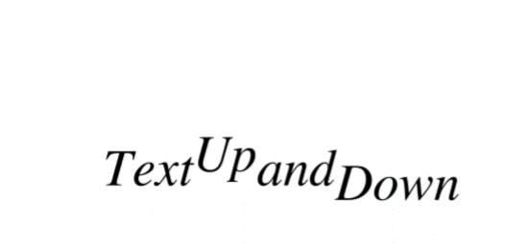

 |  |  | PDF Explained: |  |  | 第七章：文档元数据和导航
 |  |  |  |  |  |  |  |  | 略，

 |  |  | PDF Explained: |  |  | 第8章：加密

 |  |  | PDF Explained: |  |  | 第9章：pdftk工具说明

 |  |  | PDF Explained: |  |  | PDF软件和文档

 |  |  |  |  |  | Xpdf Xpdf是一个小型，快速，开源的PDF查看器，几乎可在任何类似Unix的计算机上运行，​​其中X Window系统可用。
 |  |  |  |  |  | 对高级PDF设施的支持是有限的，但它是一个高度可靠的程序，用于其功能范围内的文件。
 |  |  |  |  |  | Xpdf可以在Foo Labs的网站上找到。

 |  |  |  |  |  | GSview GSview是适用于Microsoft Windows和Unix的开源PDF和PostScript查看器。
 |  |  |  |  |  | 它基于古老而高度可靠的GhostScript PDF和PostScript解释器。
 |  |  |  |  |  | GSview和GhostScript（GSview需要）可以从GhostScript网站下载。

 |  |  |  |  |  | iText for Java和C＃iText是一个成熟的开源库，用于读取和编写PDF文档，以及使用段落，列表，表格和图像等高级构建块进行文本报告。
 |  |  |  |  |  | 它还支持构建书签，超链接，注释和JavaScript操作。
 |  |  |  |  |  | 可以构建可填写表单，并支持加密文件。
 |  |  |  |  |  | 116 | 第10章：PDF软件和文档iText可以从iText软件网站下载。

 |  |  |  |  |  | TCPDF for PHP TCPDF是一个纯PHP库，用于生成PDF报告，包括文本布局，表格，HTML转换，注释，超链接和图像。
 |  |  |  |  |  | Web服务可以使用TCPDF动态构建文档，并将其提供给在Web浏览器中运行的PDF查看器，或通过电子邮件发送。
 |  |  |  |  |  | 可以下载TCPDF以及其网站上的各种示例。

 |  |  |  |  |  | 使用Perl处理PDF在Perl中有大量用于读取，编写和编辑PDF文件的PDF库，其中一些非常成熟，另一些则不那么成熟。
 |  |  |  |  |  | 文档通常很少，与可用的广泛功能相悖。
 |  |  |  |  |  | 与所有免费的Perl模块一样，Comprehensive Perl Archive Network包含源代码和文档。

 |  |  |  |  |  | Mac OS X上的PDF Apple的PDFKit提供了许多用于Apple支持的编程语言（如Objective C）的类。
 |  |  |  |  |  | 其中包括：•PDFView，PDF文档的屏幕视图。
 |  |  |  |  |  | •PDFDocument和PDFPage用于文档和页面级操作。
 |  |  |  |  |  | •交互式设施的PDFAnnotation，PDFAction，PDFOutline和PDFSelection。
 |  |  |  |  |  | Apple的内置PDF查看器Preview基于这些库构建。
 |  |  |  |  |  | PDF套件库记录在Apple的Mac OS X Developer Library中。

 |  |  |  |  |  | 字体最好单独提取设置

 |  |  |  |  |  | 字体注册ttf类型的好用 |  |  | 使用系统自带的微软雅黑字体生成之后是ttc;无法使用，需找到对应的ttf文件注册 |  |  | 其他字体同理

 |  |  |  |  |  |  | 字体库可以通过：下载之家：下载 Win7全字库
 | 官方1.7版书籍： |  | pdf_reference_1-7-协议规格说明

产品书籍提炼
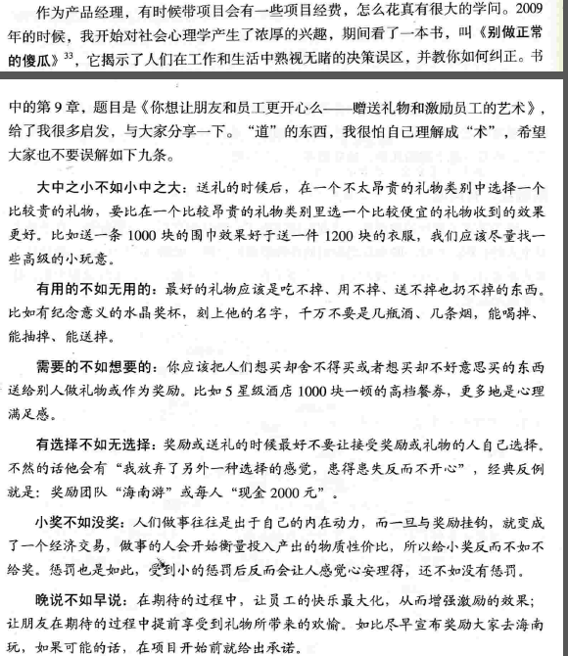
1、人人都是产品经理中： |  |  |  | 用户需求 转换产品、产品商业分析、实现难度(开发量)、时间、属性、分类、计算性价比

 |  |  |  | 讲的需要理论知识进行支撑

 |  |  |  | 1、需求打包 |  | 2、产品会议 |  | 3、BRD商业需求文档 |  |  | MRD市场需求文档

 |  |  |  |  |  |  |  | FSD功能详细文档 |  |  | PRD产品需求文档
 |  |  |  |  |  |  |  | BRD：项目背景、商业价值、功能需求分析、非功能分析、 资源评估、风险及对策

 |  | 产品： | 构思 | 外部驱动

 |  | 项目： | 做事、控制、执行 |  | 内部驱动

 |  |  | 华为策略： | 先僵化、后优化、再固化

 |  |  |  | 战略、 | 范围、 | 结构层、 | 框架、 | 表现层 | = | 产品设计
 | 我在那 |  | 去哪 |  | 怎么去
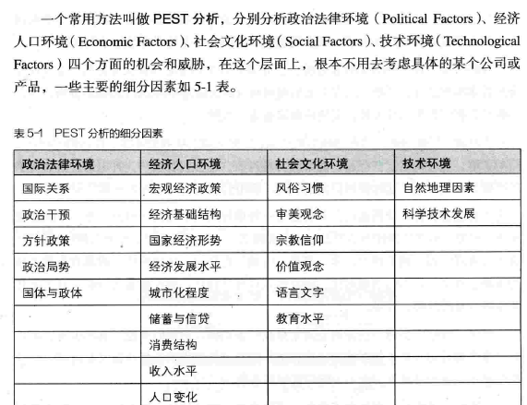
分析： | PEST

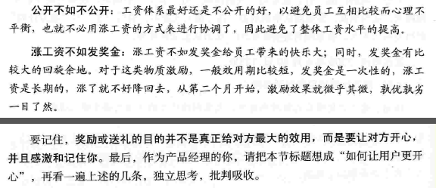

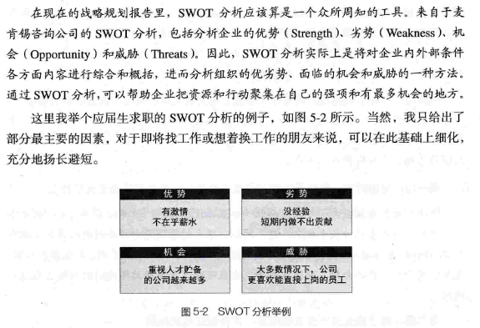
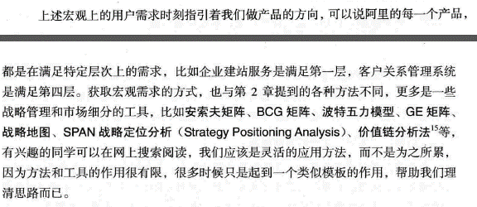

 |  | 打一眼属于自己的井

 | 书中介绍了做的的成长经历、及经验分享、 |  |  |  | 资料分享连接

 |  | 细分描述未做总结

 | 《结网》 过程：概念、形式、风格、结构、艺术、外观

教育问题延申
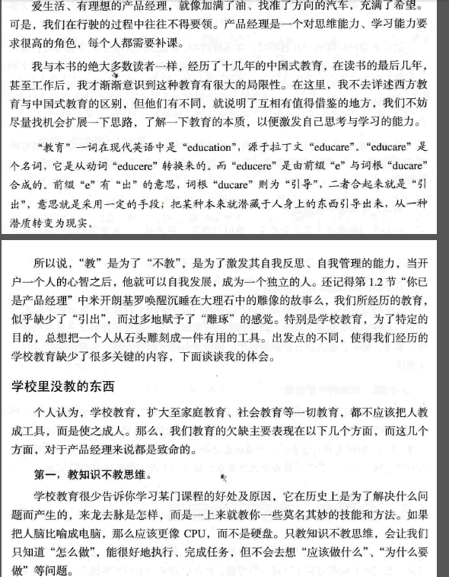
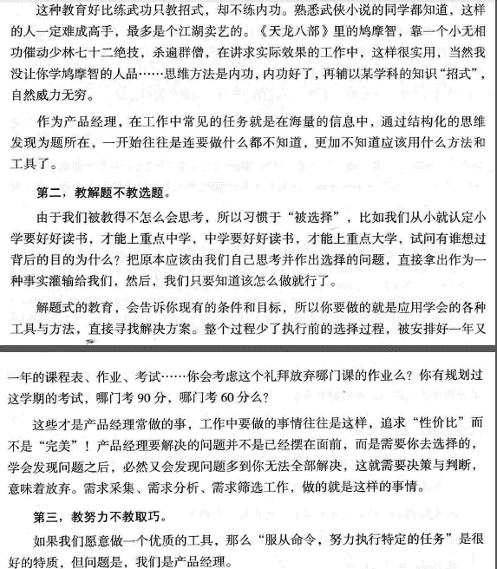
说明引用苏杰书籍如下截图：
 | 1、 | 2、

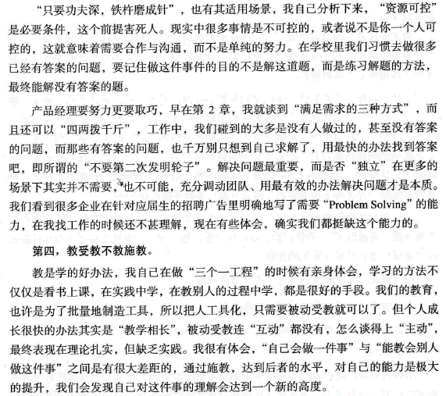

 | 对比取经：传统是执行靠经验式的强制模式；缺失思考、选择、引导的过程、可能造成缺乏创造性

微信小程序

微信公众平台：账号 22079404@qq.com 密码 Li.122132

微信开发平台 |  |  | 密码：Li.122132

微信开发社区

WEUI解析 | 图层为4层：

 |  | Popout |  |  | Mask |  |  | Navigation |  |  | Content

 |  | 突出层（弹出场景） |  |  | 遮罩层（特殊处理） |  |  | 导航层（菜单下方） |  |  | 内容层（主体）

 | 视图容器元素 | view(横向或纵向布局) |  |  | scroll-view(横向或纵向滚动) |  |  | swiper（触控内容滑动） |  |  | movable-view（可移动的视图） |  | cover-view(遮罩视图)

 | 输入元素（表单元素）包含： | 单选列表 |  |  | 复选列表 |  |  | 开关按钮 |  |  | 文本框

 |  | 下拉选择 |  |  | 滑块 |  |  | 上传控件 |  |  | 文本域

 | 基础元素： | article文章 |  | badge标记 |  | Flex布局（根据内容自动排版） |  |  |  | Footer(页脚) |  | Gallery(画廊展示图像等信息)

 |  | Grid(网格) |  | Icons(图标) |  | Loadmore(加载动画) |  |  |  | Panel(面板容器) |  | Preview(类似打印预览)

 | 操作反馈元素： | ActionSheet(弹出式菜单) |  |  |  | Dialog(弹出对话窗、内容在3行内) |  |  |  | Half-screenDialog(半屏组件、 遮罩上部分显示下部分) |  | Msg（提示页、新页面）

 |  | Picker（采摘工具、多列选择器需js配合、单列选择或多列选择） |  |  |  |  |  |  | Toast(弹出式提示、特效)

 | 导航相关元素： | Navbar（顶部选项1、选项2、等） |  |  |  |  | Tabbar(底部导航图标等)

 | 搜索元素： | SearchBar（搜索栏）

 | 媒体组件元素 | image |  |  | audio |  |  | video |  |  | camera

 | 画布 | Canvas

 | 地图 | map

如何阅读一本书
1、这本书在讲什么 | 主题

2、作者细部讲解的是什么 | 重点

3、是否有道理

4、和你是否有关系

你必须读出言外之意，才会有更大的收获

书籍分类方法：1、虚构的小说类；2、传达知识的说明性的论说类；3、 论说类分类： 1、可进一步分类：如历史 从哲学中分类出来，也可将这两者从科学和数学中区分出来 | 理论和实用 | 理论性的作品是在教你这是什么，实用性的作品在教你如果去做你想要做的事，或你认为应该做的事

分析阅读、用一句或几句话描述这本书是说的是什么（整体内容是什么）

将书中的重要篇章列举出来，说明他们如何按照顺序组成一个整体的架构

1、找出主旨 | 整理架构内容大纲
2、找出论述 | 分析细节
3、找出解答

1、分析阅读第二阶段： （5、诠释作者使用的关键字，与作者达成共识。 (6、从最重要的句子中抓出作者的主要主旨。 (7、找出作者的论述，重新架构这些论述的前因后果，以明白作者的主张。 (8、确定作者已经解决了那些问题，那些时未解决的。未解决的问题中，确定那些是作者认为自己无法解决的问题。

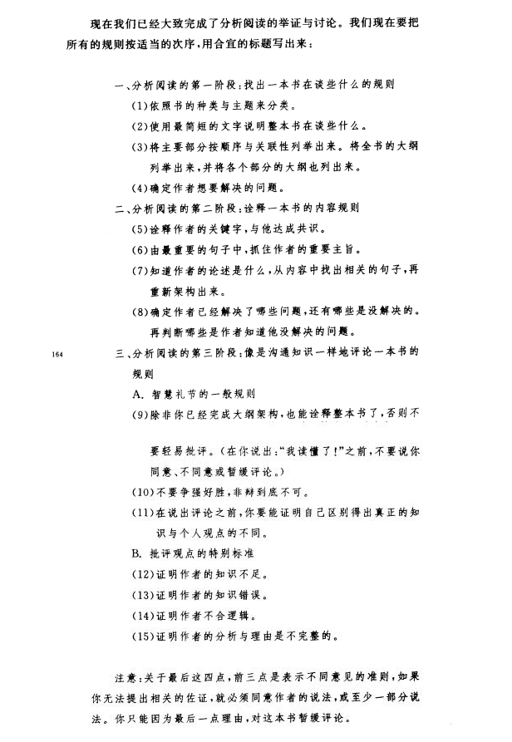
已读的表现：必须能评论，提出批评，才算真正完成了这件事？

主题阅读》》方向

 | 密尔 | 但丁 | 达尔文 | 亚里士多德 | 卢梭

 | 自传 | 神曲 | 物种起源 | 政治 | 社会契约

 | https://www.cnblogs.com/spring_wang/archive/2013/05/08/3066534.html

